Sheet
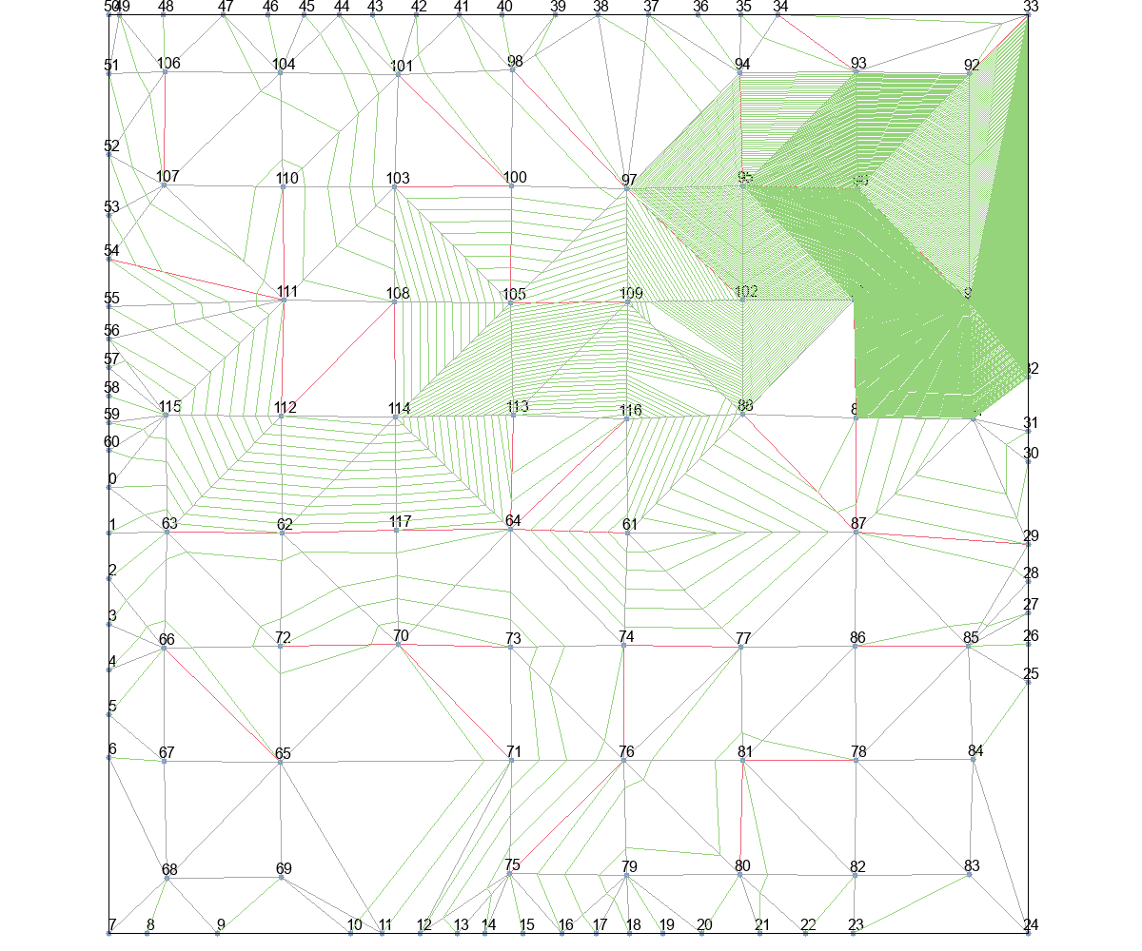
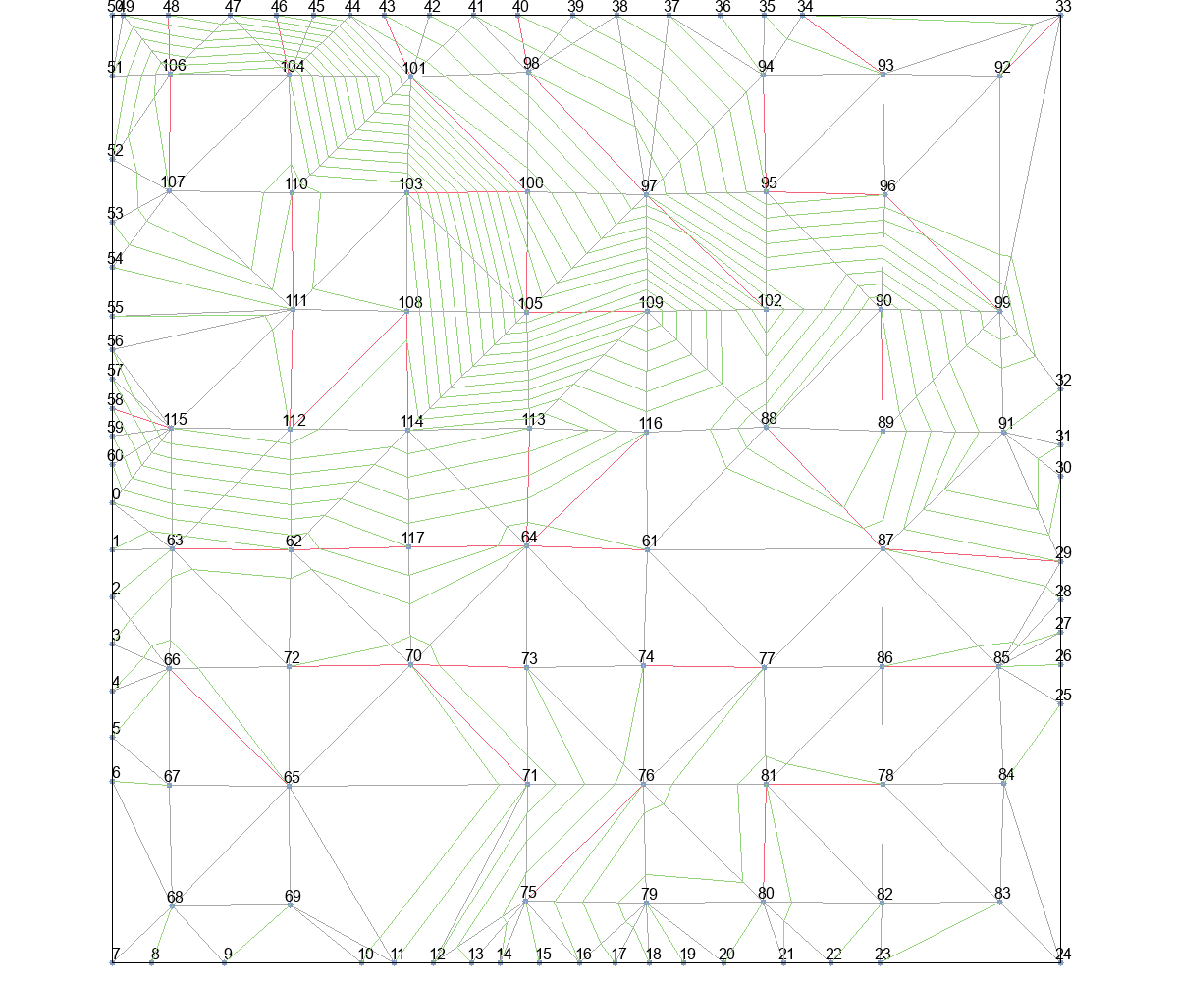
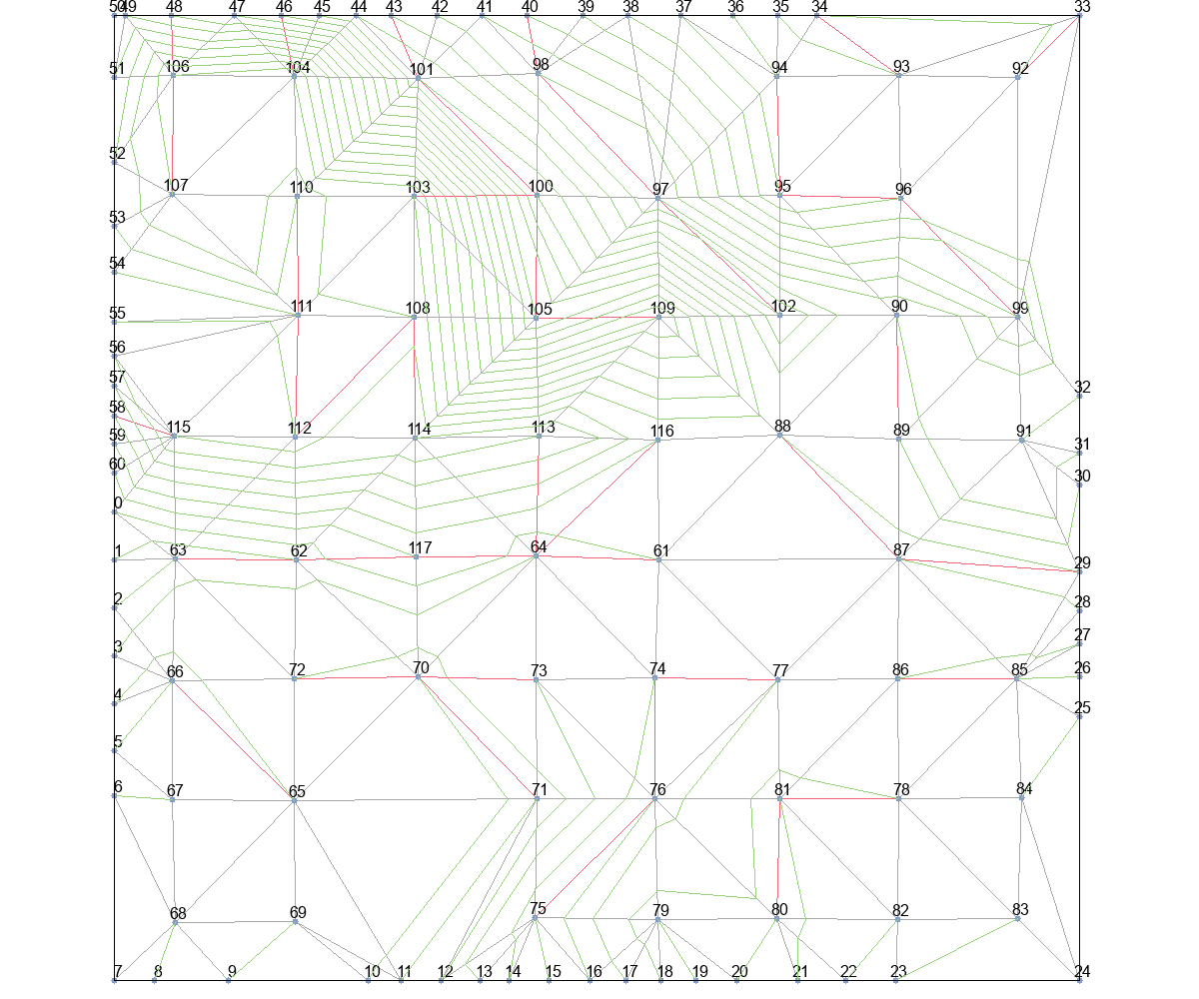
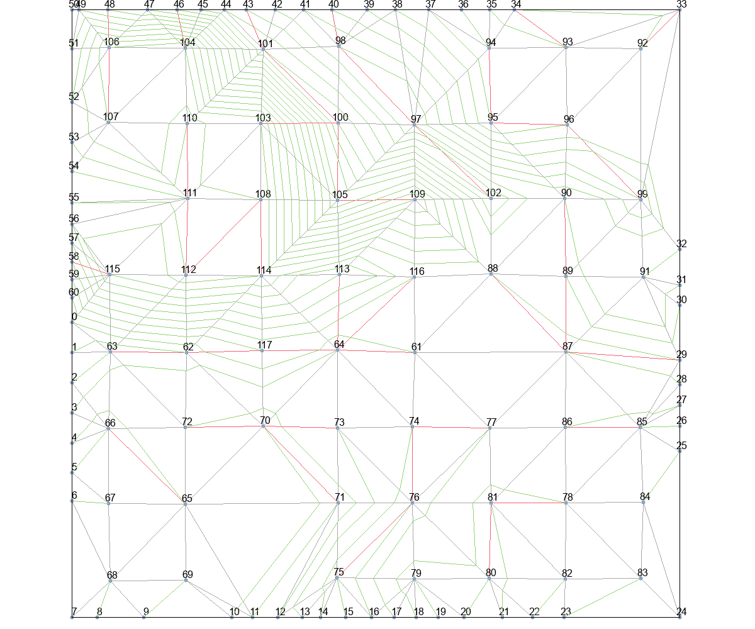
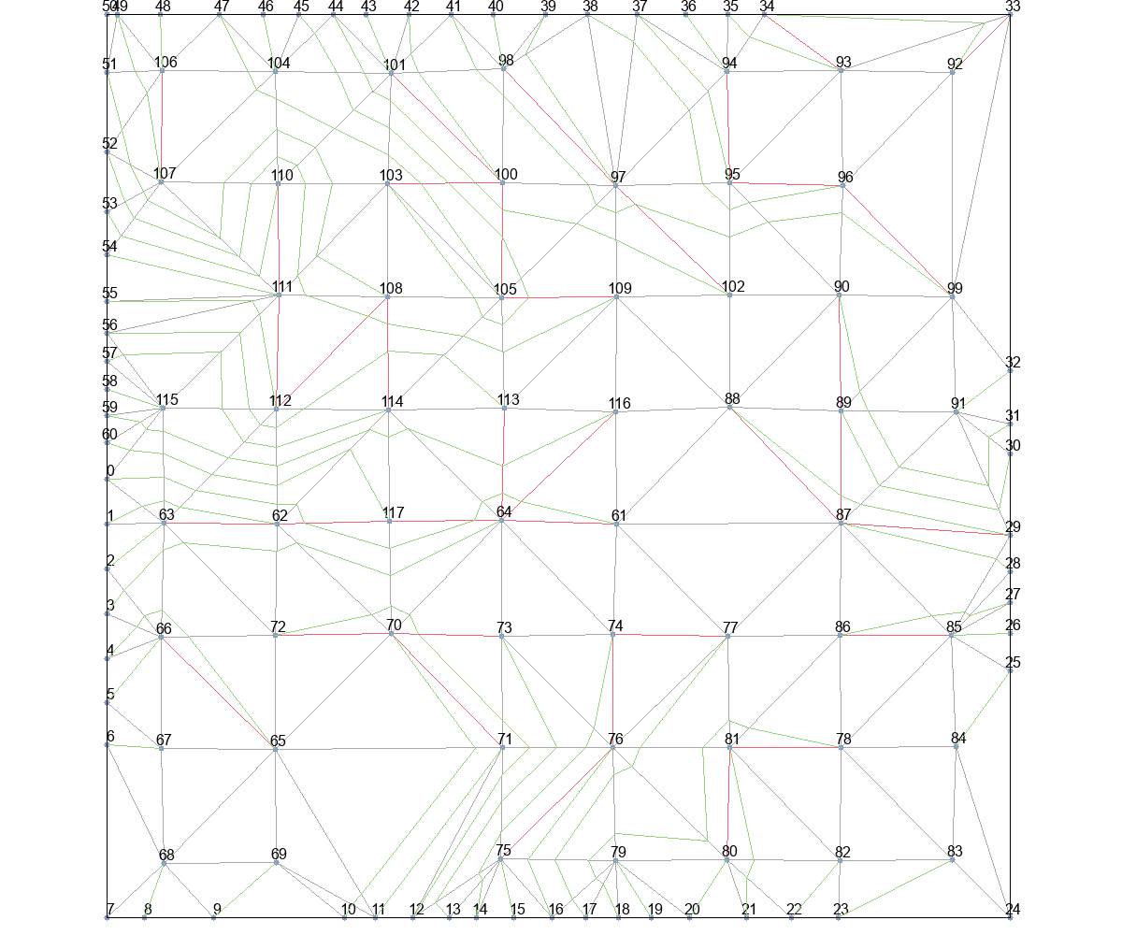
 | Wire Length (unit) |  |  |  |  | Time (second)
 | Basic | T_Escape1 | T_Escape2 | T_Escape3 | T_Escape4 | Basic | T_Escape1 | T_Escape2 | T_Escape3 | T_Escape4
Eud_dis | 739417.76913 | 199145.80136 | 199145.80136 | 45991.143736 | 27793.721983 | 30366.5 | 1225.25 | 1163.75 | 778.5 | 648.5
Astar_Eud_dis | 501771.96562 | 133144.44803 | 132138.90593 | 57305.434229 | 22264.806686 | 4717.5 | 944 | 991.75 | 1454 | 704
MinLevel | 133085.49538 | 34311.044026 | 34311.044026 | 33130.989347 | 22175.995217 | 953 | 543.75 | 560 | 888.25 | 1082.75
delta_t | 51053.999598 | 18697.058449 | 17017.403152 | 17737.936924 | 11590.301188 | 363.5 | 178.5 | 183.5 | 320 | 237.25
delta_t_from_r | 104249.18677 | 21002.046471 | 19940.787814 | 20496.749677 | 11300.39209 | 430.5 | 265 | 269.75 | 408.5 | 234.25

 | Wire Length (normalized)
 | Basic | T_Escape1 | T_Escape2 | T_Escape3 | T_Escape4
Eud_dis | 1
Astar_Eud_dis
MinLevel
delta_t
delta_t_from_r

Eud_dis+Basic |  |  | Eud_dis+T_Escape1 |  |  | Eud_dis+T_Escape2 |  |  | Eud_dis+T_Escape3 |  | Eud_dis+T_Escape4
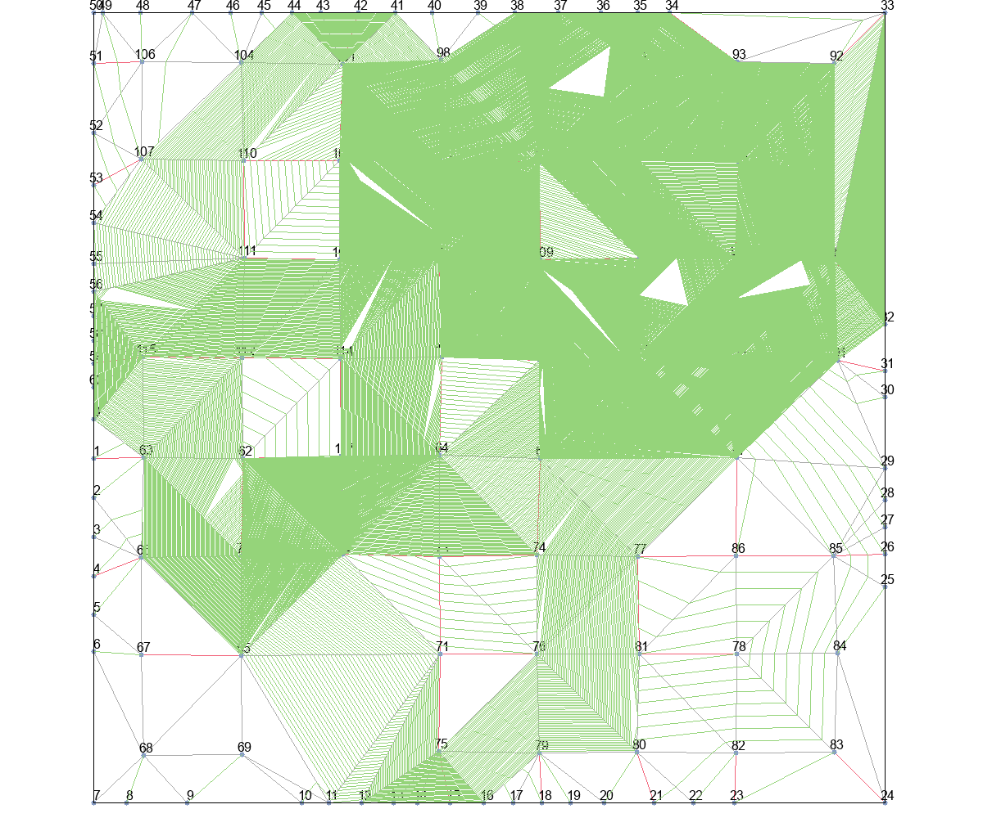
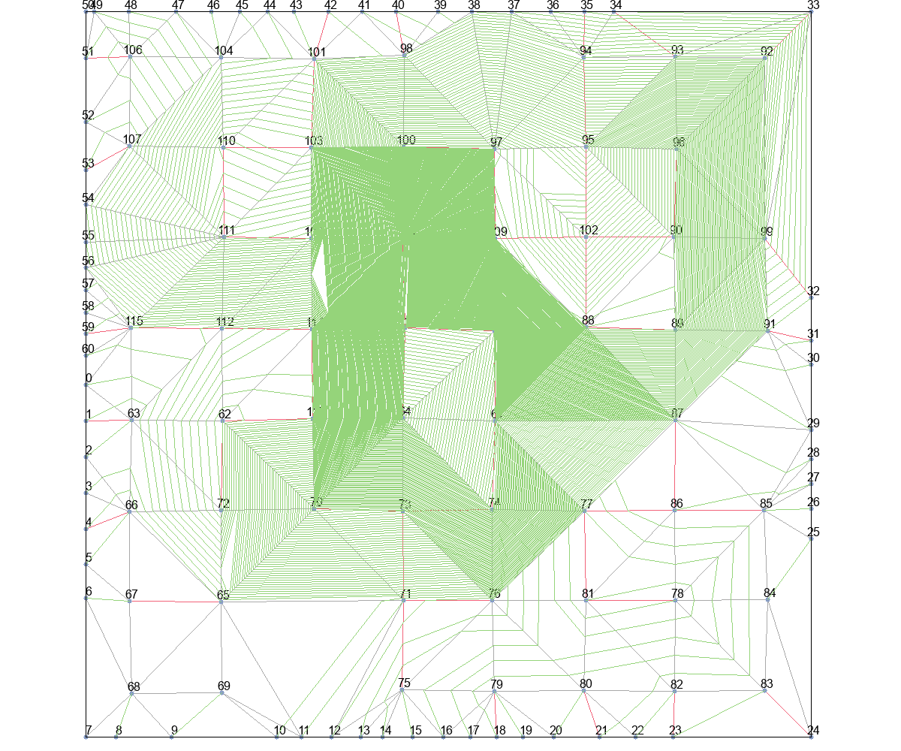
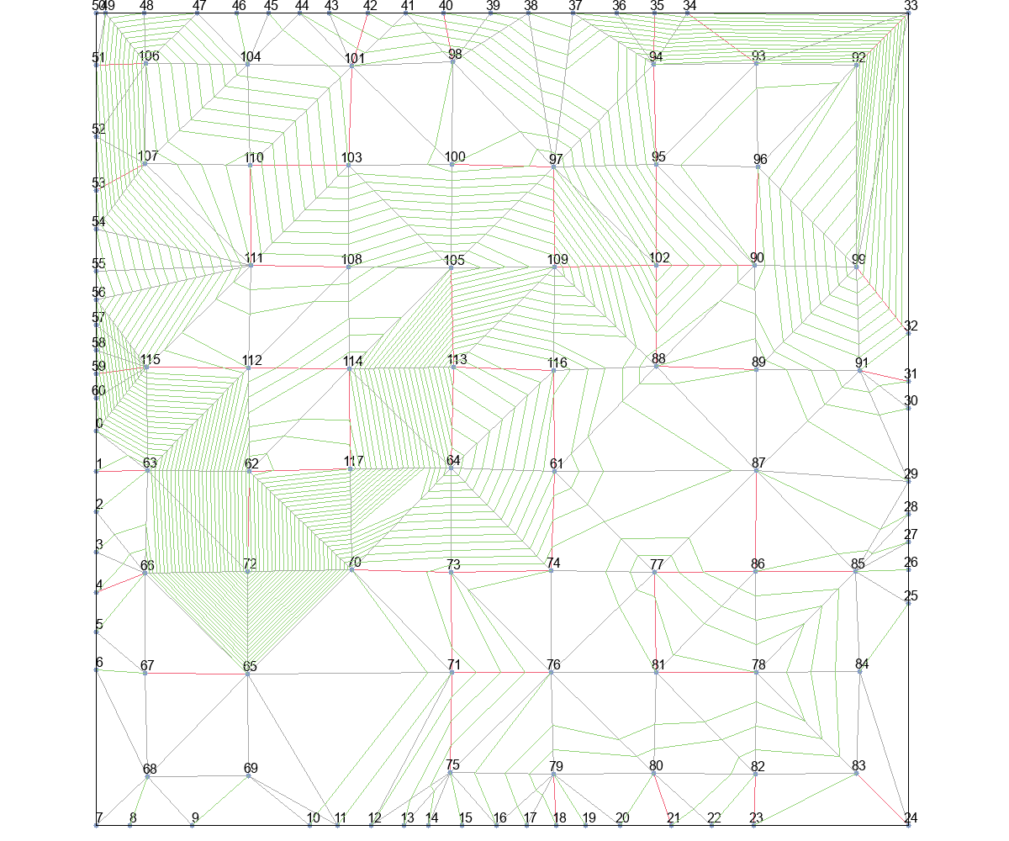
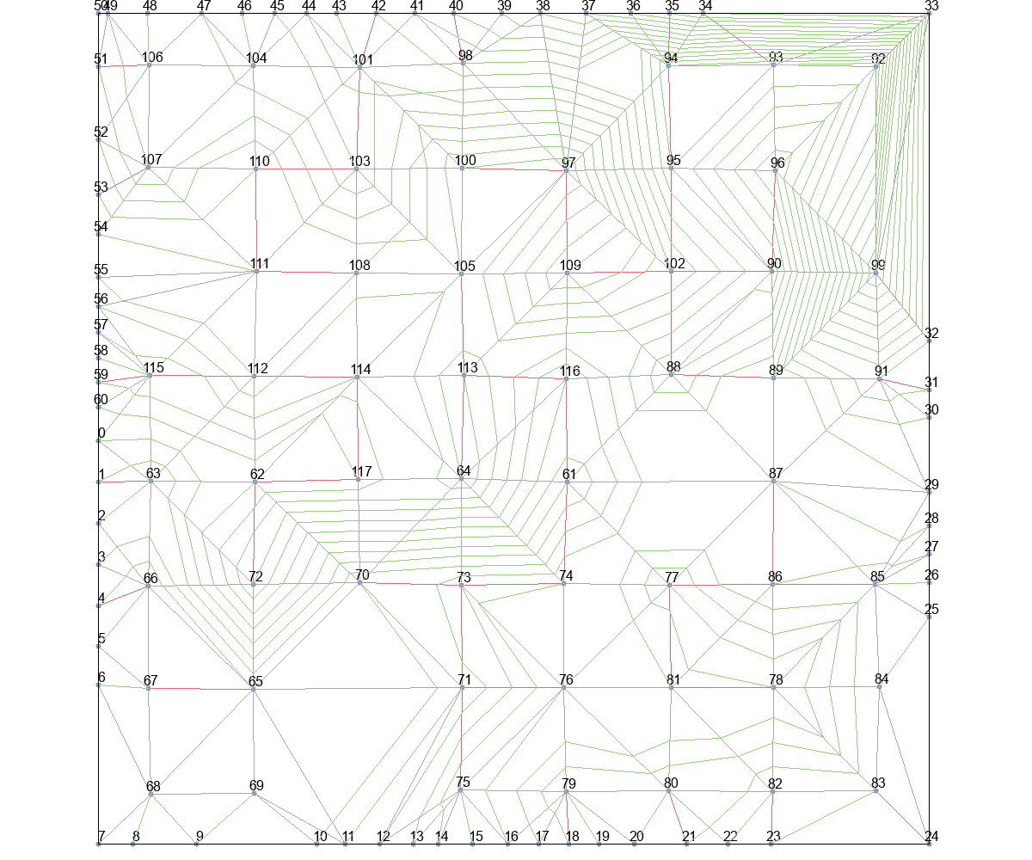

Astar_Eud_dis+Basic |  |  | Astar_Eud_dis+T_Escape1 |  |  | Astar_Eud_dis+T_Escape2 |  |  | Astar_Eud_dis+T_Escape3 |  | Astar_Eud_dis+T_Escape4
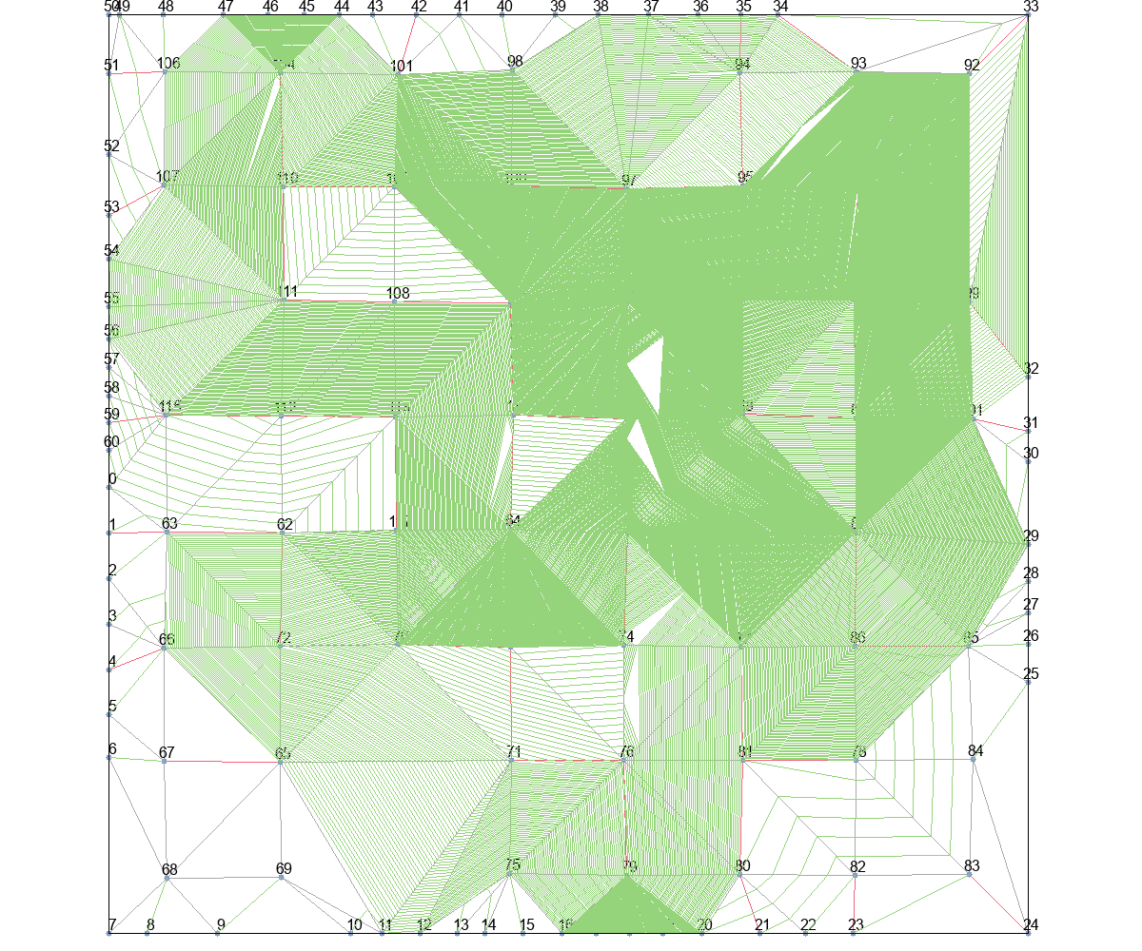
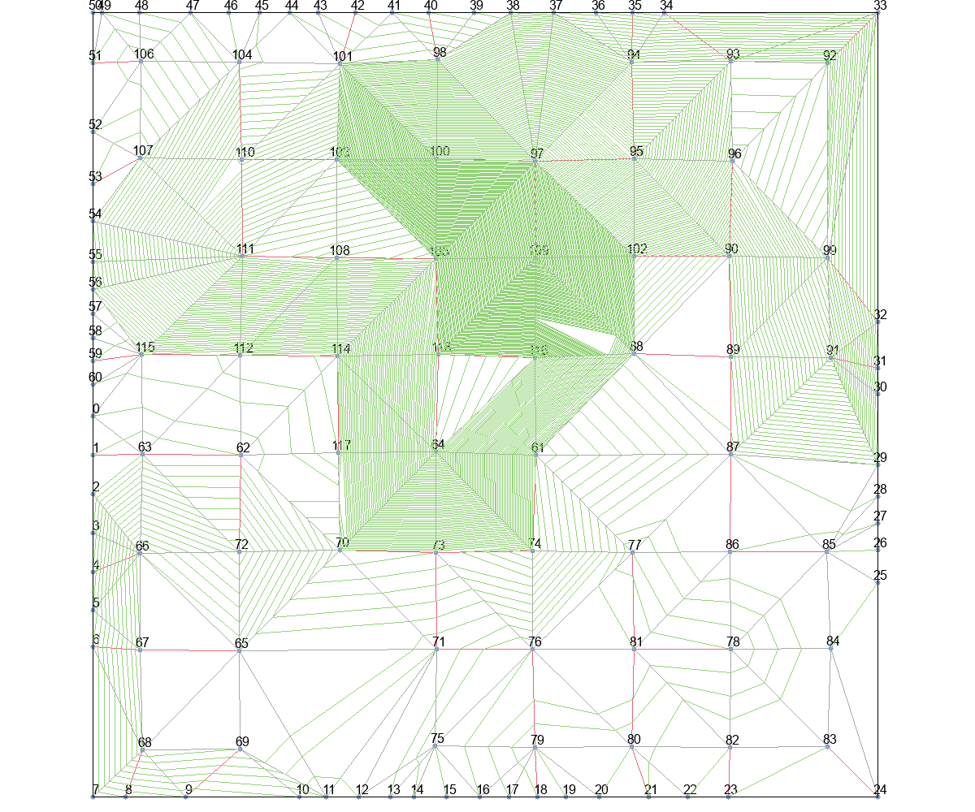
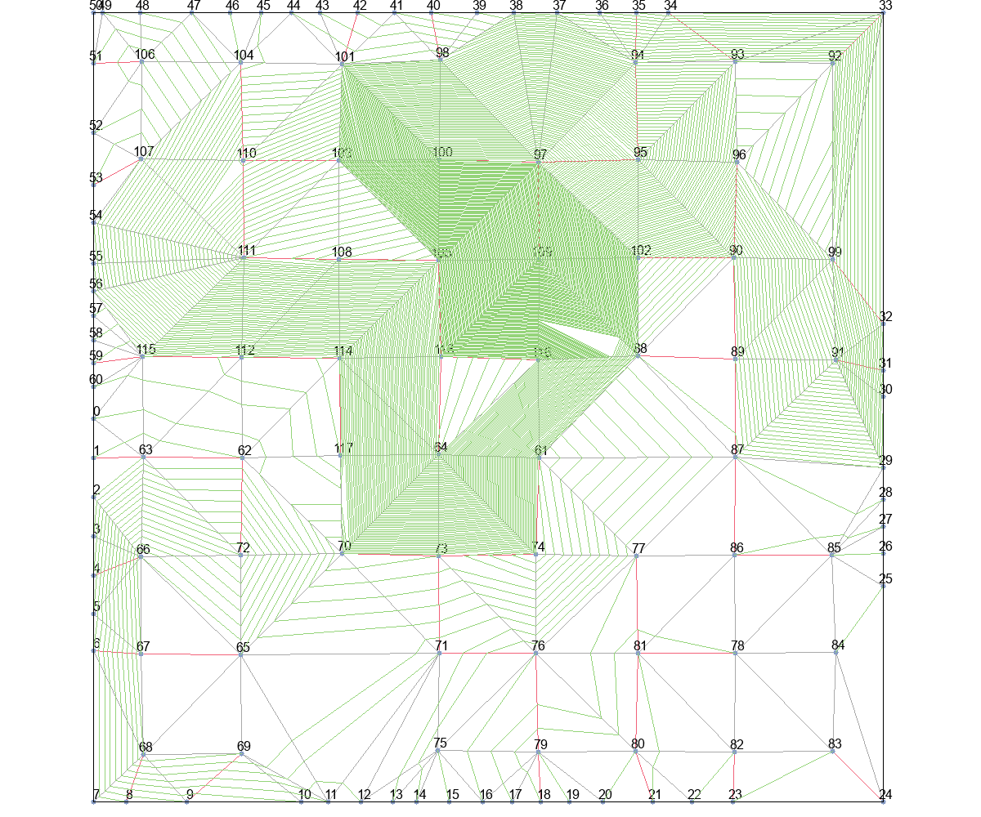
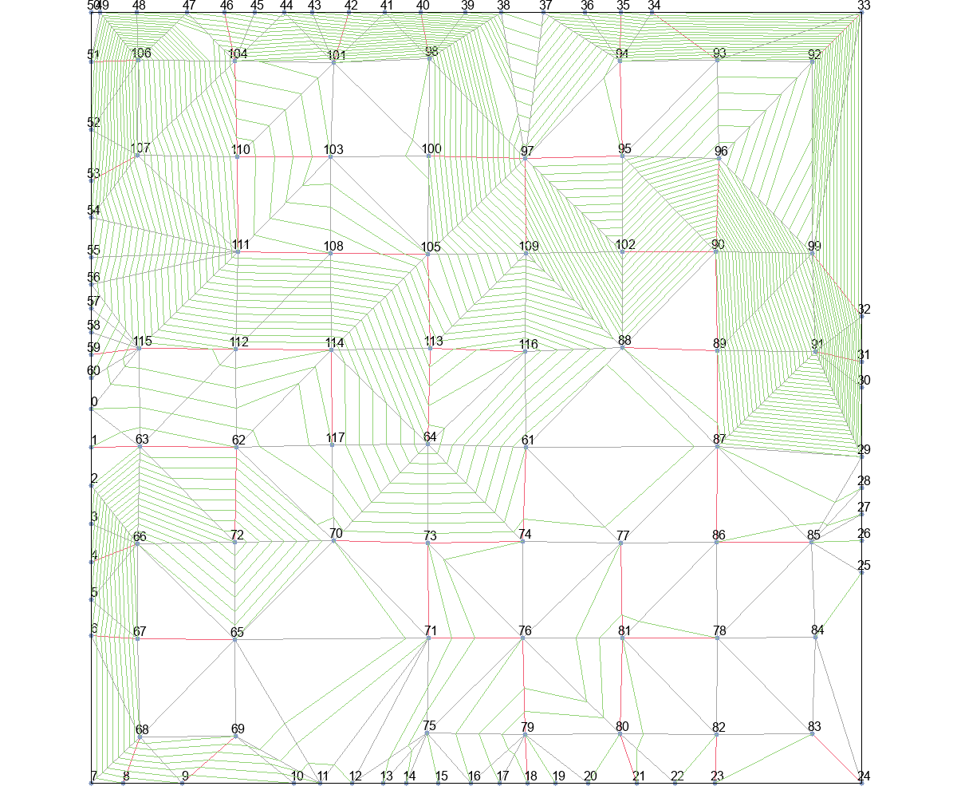
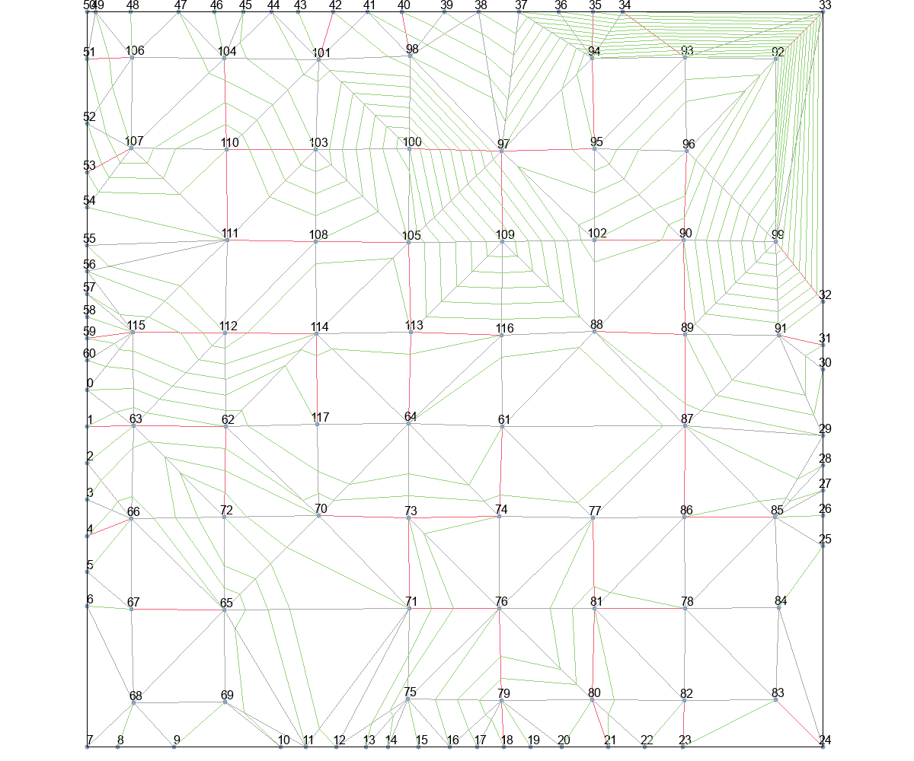

MinLevel+Basic |  |  | MinLevel+T_Escape1 |  |  | MinLevel+T_Escape2 |  |  | MinLevel+T_Escape3 |  | MinLevel+T_Escape4
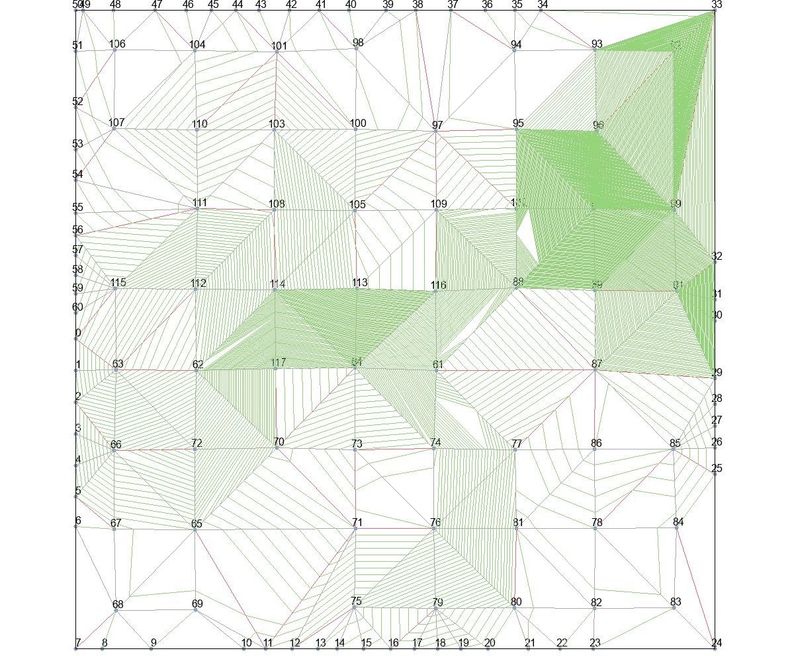
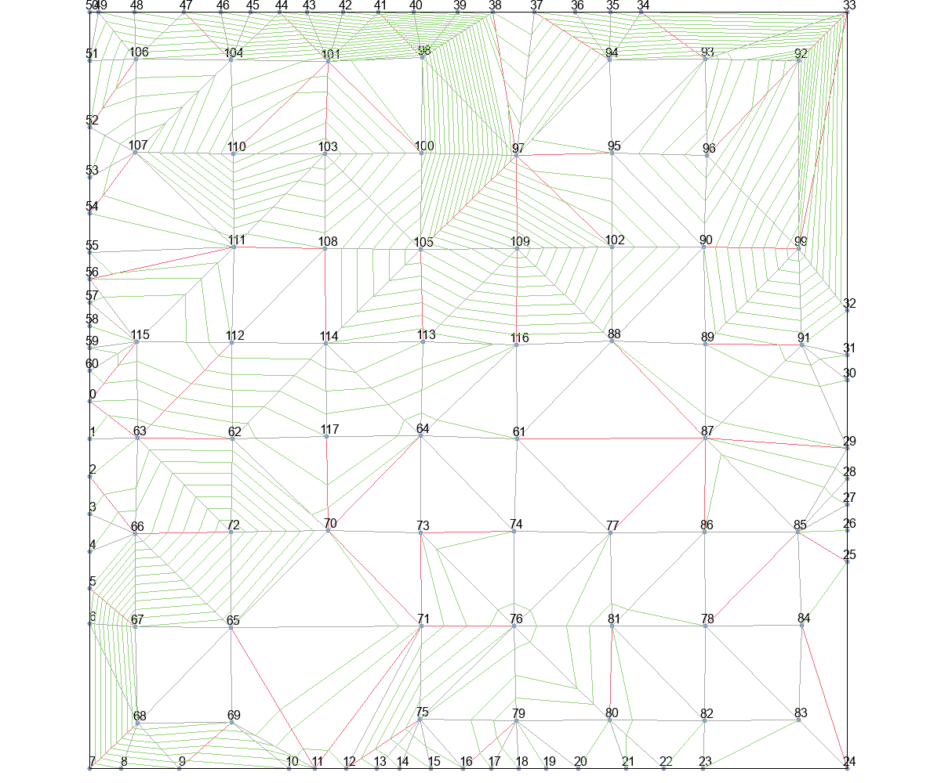
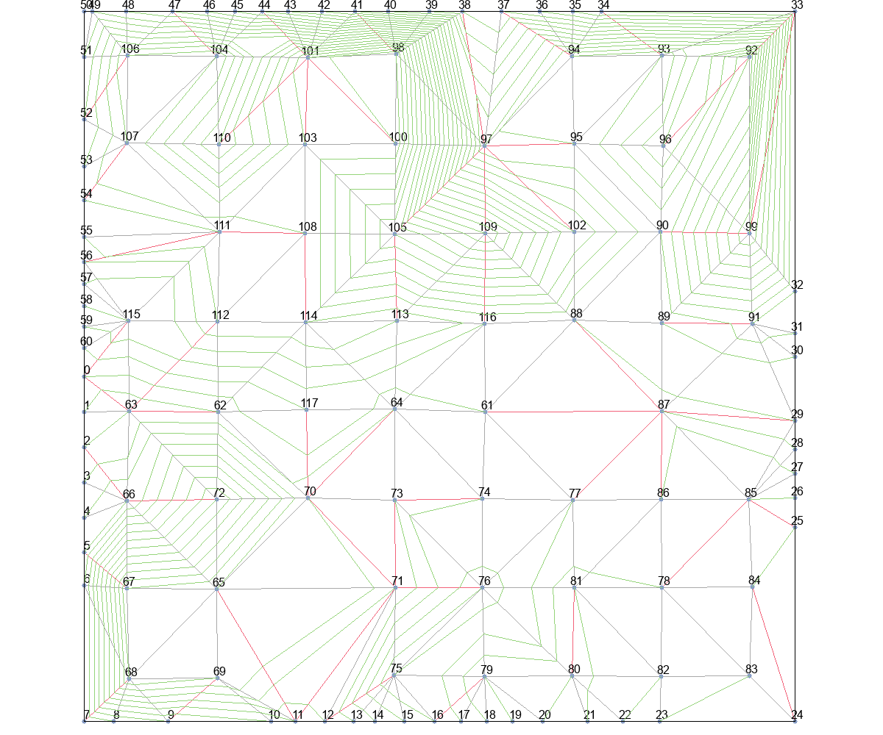
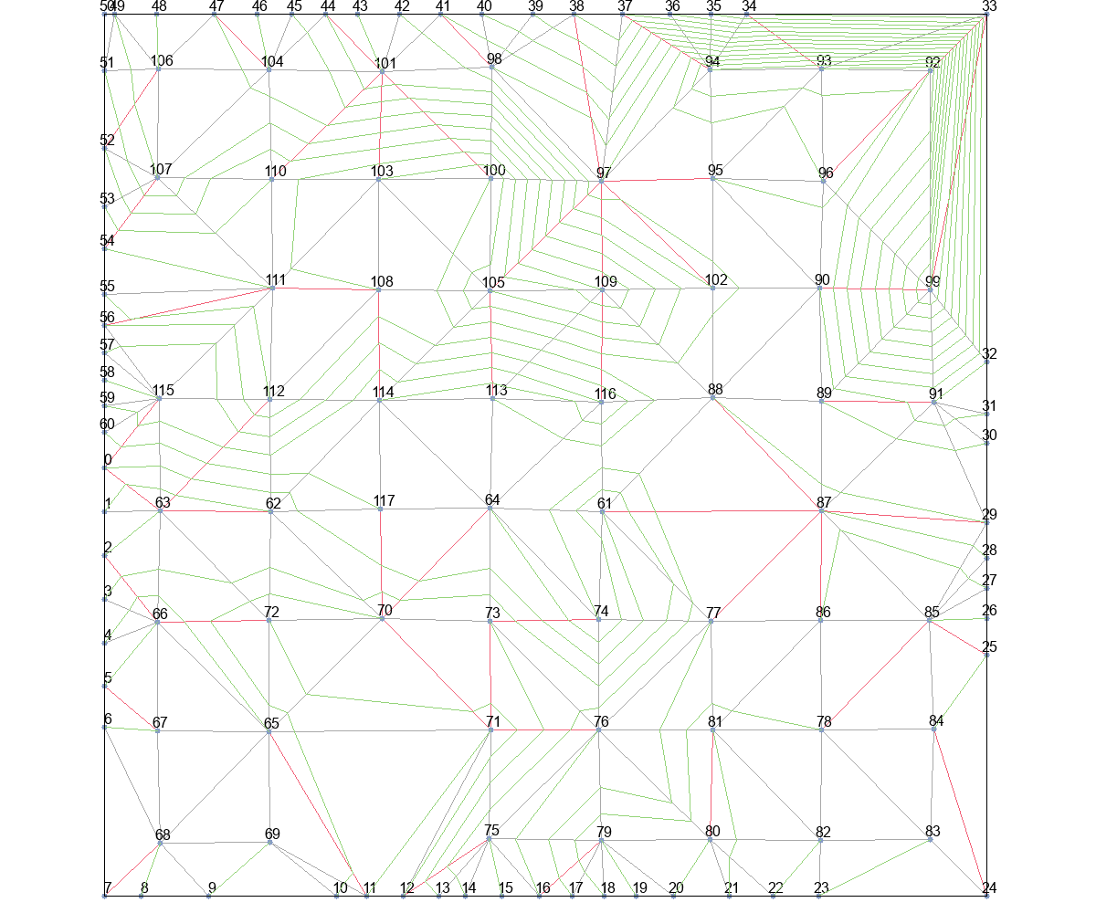

delta_t+Basic |  |  | delta_t+T_Escape1 |  |  | delta_t+T_Escape2 |  |  | delta_t+T_Escape3 |  | delta_t+T_Escape4
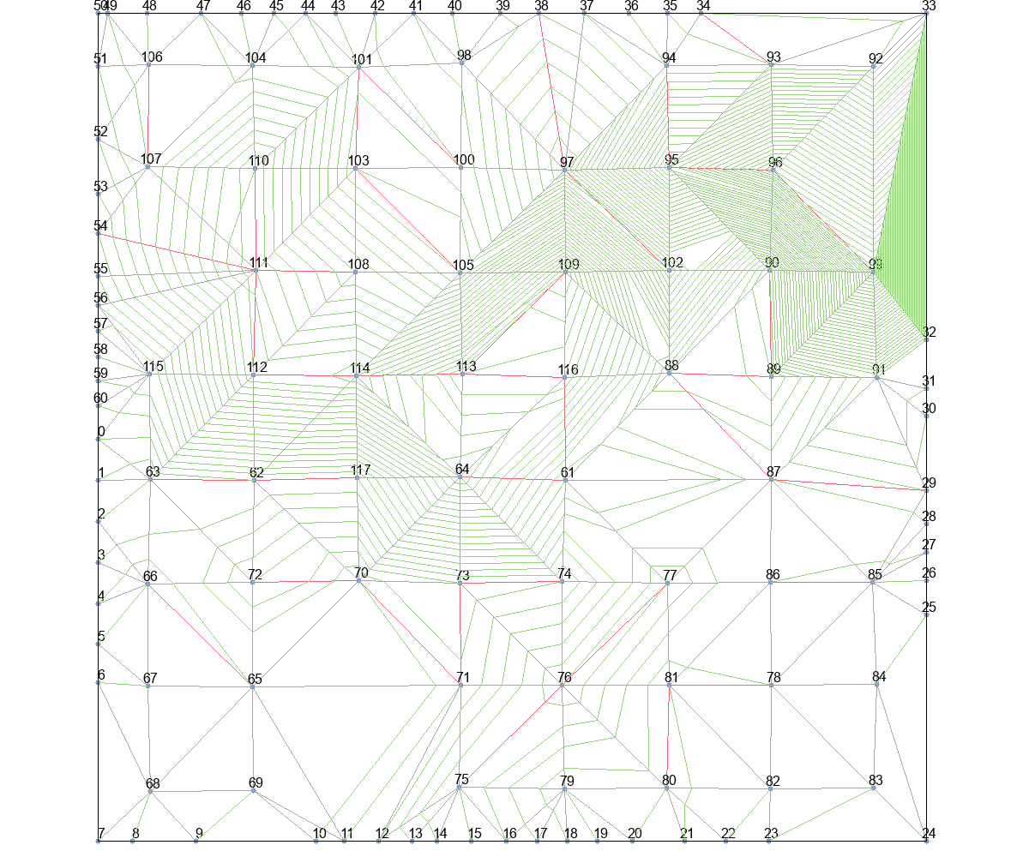
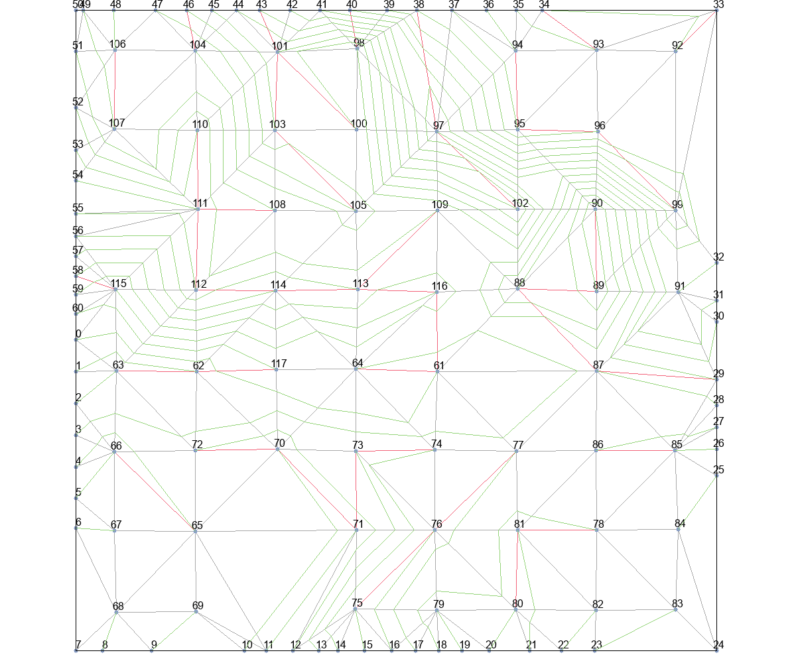
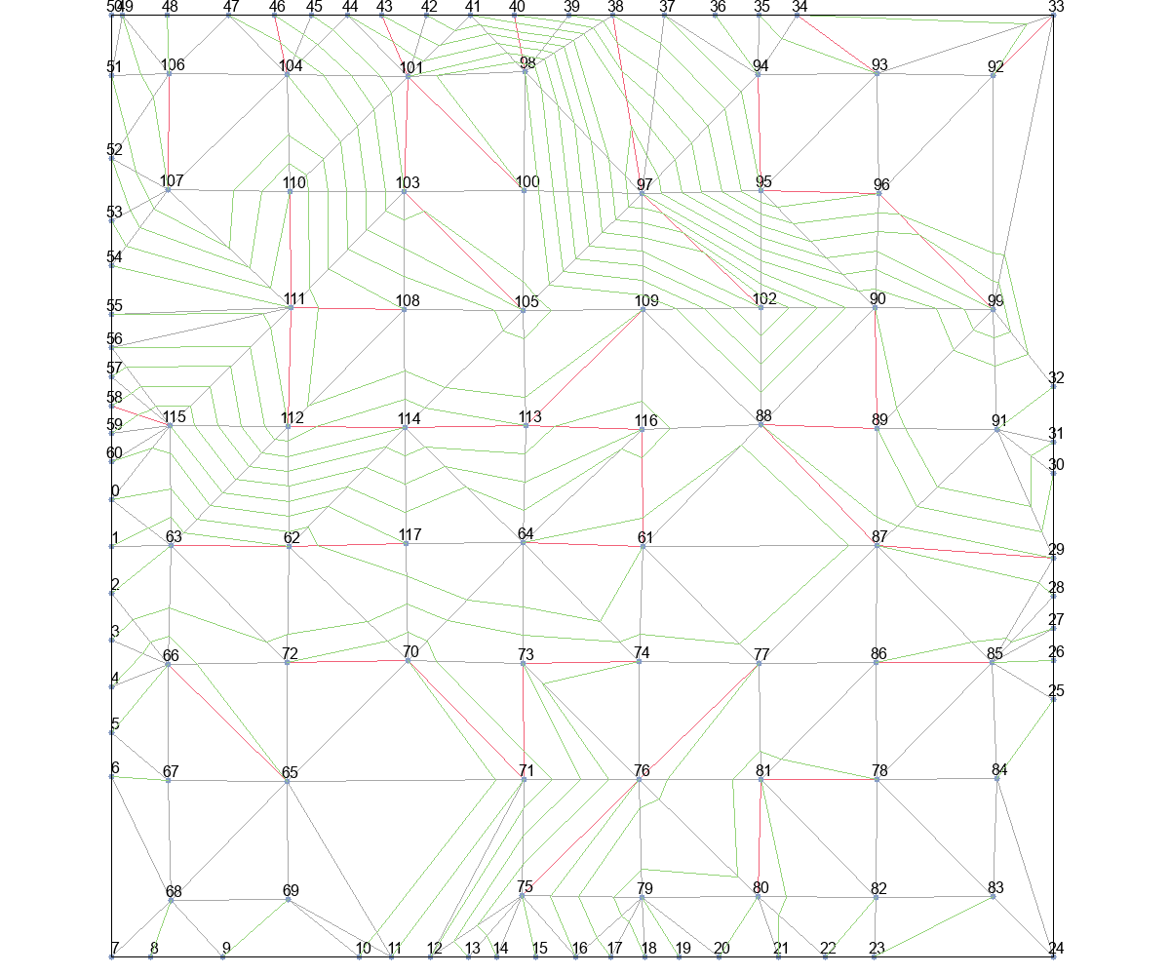
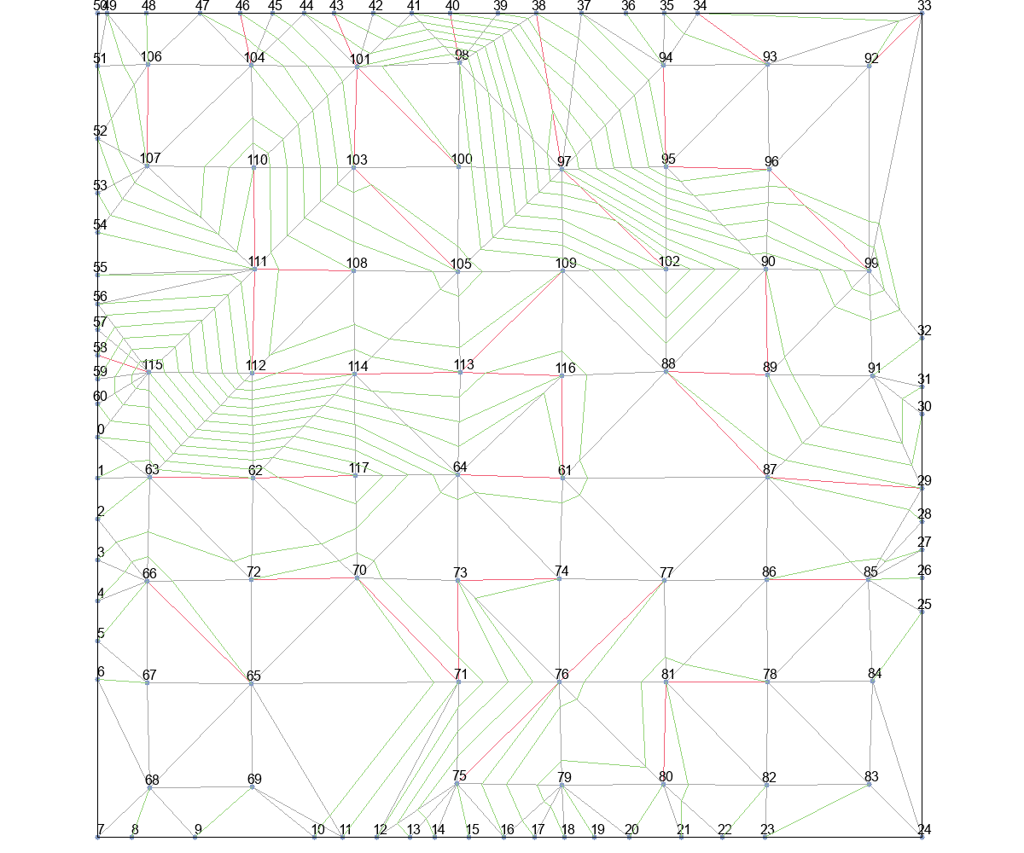
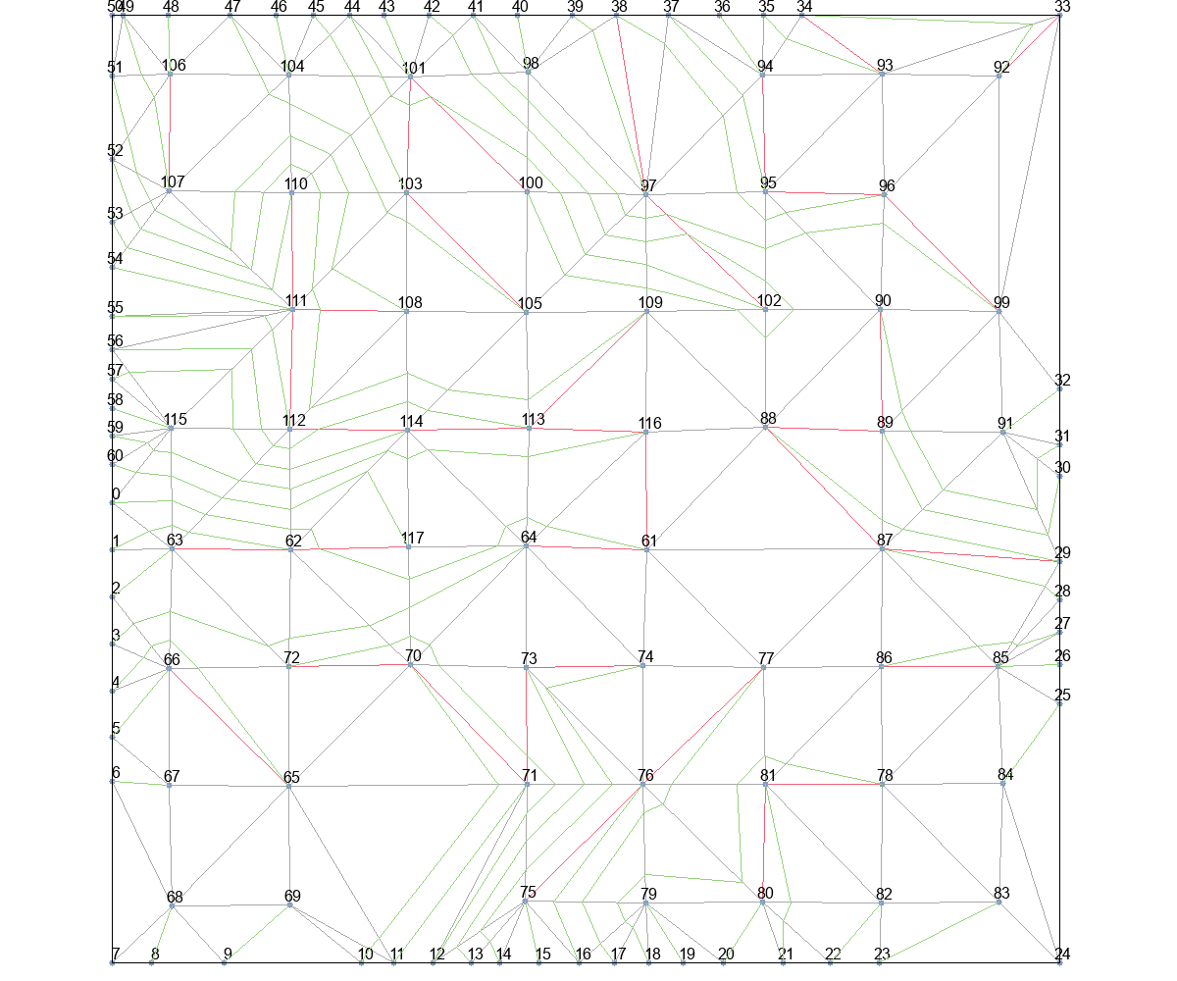

delta_t_from_r+Basic |  |  | delta_t_from_r+T_Escape1 |  |  | delta_t_from_r+T_Escape2 |  |  | delta_t_from_r+T_Escape3 |  | delta_t_from_r+T_Escape4

